Html
§
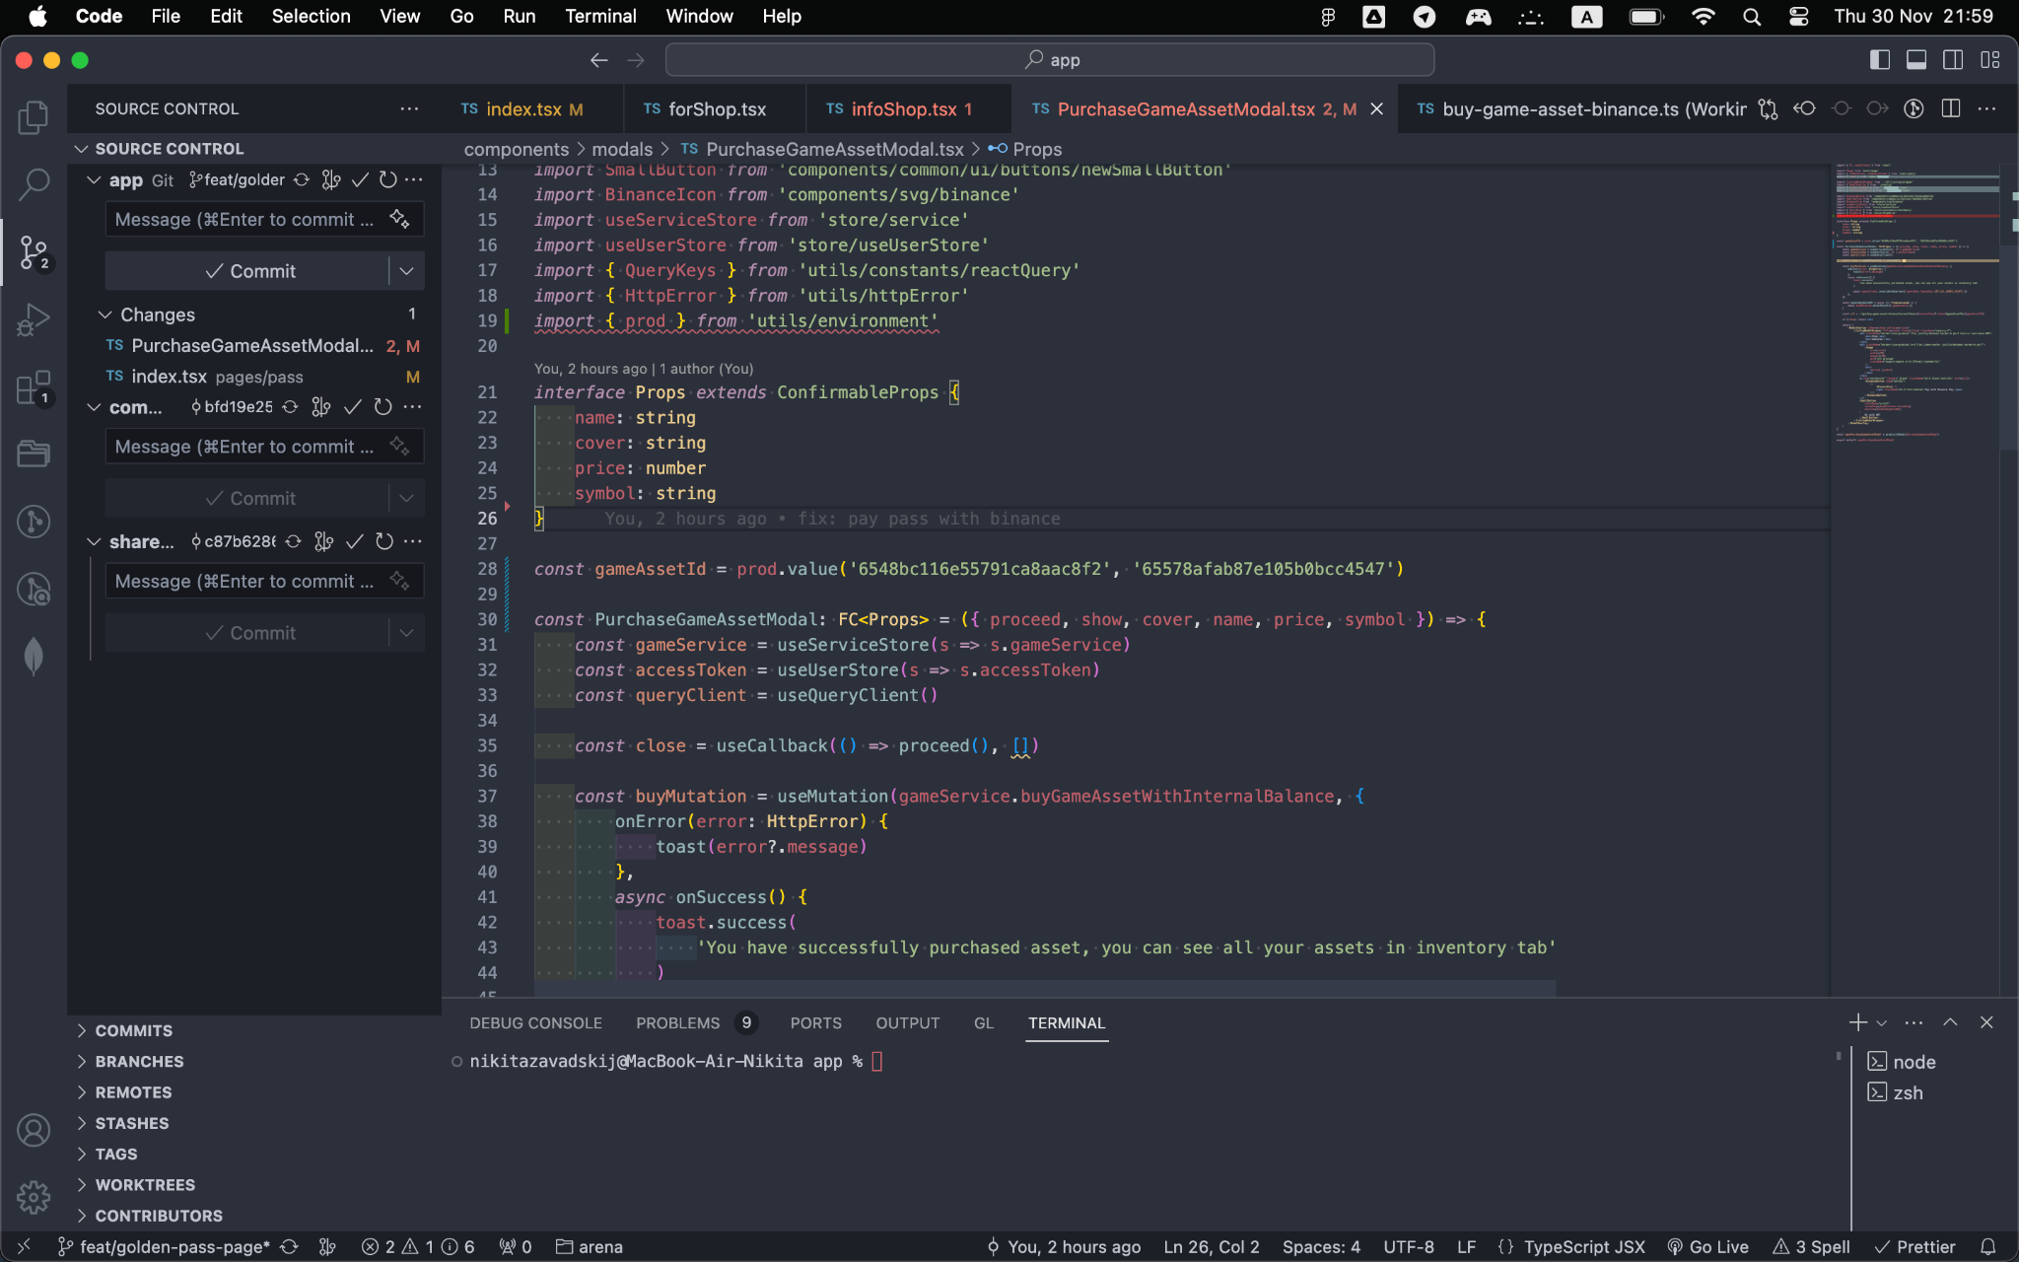 | §
 | 40
 | 60
 | 80

 |  | 10
 |  | 20
 |  | 30

